Python数据分析与机器学习实战
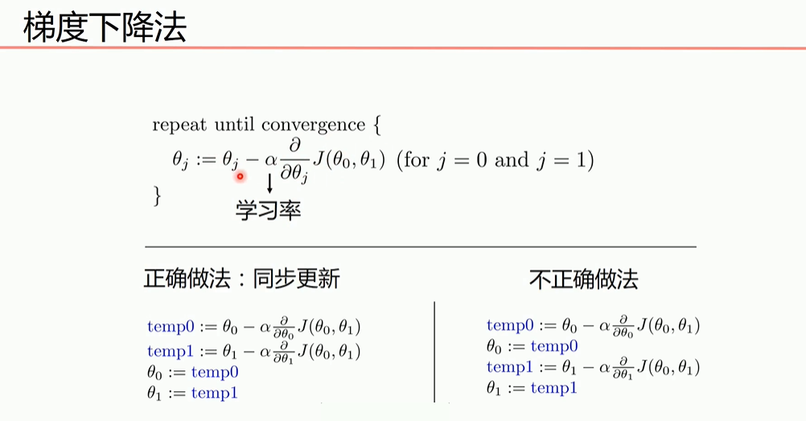
23天学完机器学习（198个视频）10个/天

序号 | 日期 | 星期 | 当日目标 | 主要内容 | 完成结果
1 | 2020-12-09 | 星期三 | 01---10 | 导论+Numpy
2 | 2020-12-10 | 星期四 | 11---20 | Pandas+matlibplot
3 | 2020-12-11 | 星期五 | 21---30 | matlibplot+Seaborn
4 | 2020-12-12 | 星期六 | 休息
5 | 2020-12-13 | 星期日 | 31---40 | 线性回归
6 | 2020-12-14 | 星期一 | 41---50 | 梯度下降+逻辑回归
7 | 2020-12-15 | 星期二 | 51---60 | 混淆矩阵+逻辑归回
8 | 2020-12-16 | 星期三 | 61---70 | sklearn+决策树
9 | 2020-12-17 | 星期四 | 71---80 | 随机森林
10 | 2020-12-18 | 星期五 | 81---90
11 | 2020-12-19 | 星期六 | 休息
12 | 2020-12-20 | 星期日 | 91---100
13 | 2020-12-21 | 星期一 | 101---110
14 | 2020-12-22 | 星期二 | 111---120
15 | 2020-12-23 | 星期三 | 121---130
16 | 2020-12-24 | 星期四 | 131---140
17 | 2020-12-25 | 星期五 | 141---150
18 | 2020-12-26 | 星期六 | 休息
19 | 2020-12-27 | 星期日 | 151---160
20 | 2020-12-28 | 星期一 | 161---170
21 | 2020-12-29 | 星期二 | 171---180
22 | 2020-12-30 | 星期三 | 181---190
23 | 2020-12-31 | 星期四 | 191---198
https://www.bilibili.com/video/BV1gb411h7nn?from=search&seid=6700748652599937421

